Competencias
Competencias que se formaran en el Segundo Semestre 2026
Curso | 785 - Análisis y Diseño de Sistemas 2
Semestre que aplica | Segundo Semestre 2026

Competencias relacionadas al perfil del egresado (Especifica) |  |  |  |  |  | Competencias relacionadas al perfil del egresado (General)
1 | Aplica los conocimientos de su disciplina en la elaboración, fundamentación y defensa de argumentos para prevenir y resolver problemas complejos en su campo profesional, identificando y aplicando innovaciones. |  |  |  |  | 1 | Aplica estándares de calidad, eficiencia y seguridad en la implementación adecuada de soluciones de software, hardware y TIC en general.
2 | Toma decisiones profesionales con base en fundamentos teóricos, datos e información pertinente, válida y confiable. |  |  |  |  | 2 | Construye soluciones integrales trabajando en forma colaborativa y propositiva en equipos interdisciplinarios, en forma presencial o utilizando plataformas virtuales.
3 | Demuestra destreza y habilidad en la selección, uso y adaptación de herramientas metodológicas, tecnológicas, equipos especializados y en la lectura e interpretación de datos, pertinentes al contexto de su ejercicio profesional. |  |  |  |  | 3 | Aplica principios básicos de ingeniería, ciencias de computación y sistemas de información y comunicación, en la formulación y resolución adecuada de problemas complejos.

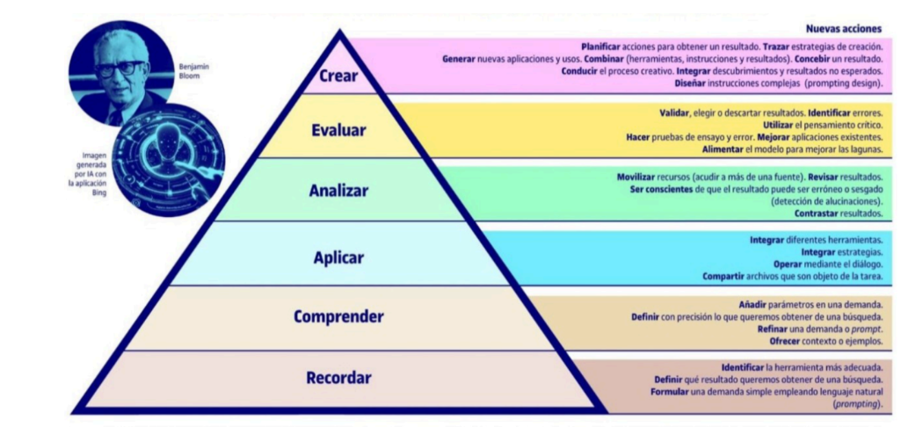
No | Tipo | Verbo en Presente | Objeto de la acción | [Palabras conectoreas] Herramientas o metodología | [Palabras conectoreas] Condiciones específicas |  | Nivel
1 | Especifica | Define | conceptos de frameworks de desarrollo | por medio de especificaciones técnicas | para proporcionar un entendimiento preciso de su estructura, componentes y funcionamiento |  | Comprender
 | Define conceptos de frameworks de desarrollo por medio de especificaciones técnicas para proporcionar un entendimiento preciso de su estructura, componentes y funcionamiento.
2 | Especifica | Identifica | patrones de diseño | por medio del análisis de las diferentes necesidades | para resolver un problema específico que se adapta a la solución propuesta por el patrón seleccionado. |  | Comprender
 | Identifica patrones de diseño por medio del análisis de las diferentes necesidades para resolver un problema específico que se adapta a la solución propuesta por el patrón seleccionado.
3 | Especifica | Integra | catalogos de estilo | mediante aspectos relacionados con la identidad de la marca u organización | para crear interfaces adecuadas dentro del sistema. |  | Aplicar
 | Integra catalogos de estilo mediante aspectos relacionados con la identidad de la marca u organización para crear interfaces adecuadas dentro del sistema.
4 | Especifica | Organiza | la información del sistema | mediante esquemas jerárquicos y categorizados | para facilitar la navegación y la comprensión por parte del usuario. |  | Analizar
 | Organiza la información del sistema mediante esquemas jerárquicos y categorizados para facilitar la navegación y la comprensión por parte del usuario.
5 | Especifica | Diseña | arquitecturas de software | mediante la definición de componentes, conexiones y capas del sistema | para asegurar la funcionalidad, rendimiento y escalabilidad del producto final |  | Analizar
 | Diseña arquitecturas de software mediante la definición de componentes, conexiones y capas del sistema para asegurar la funcionalidad, rendimiento y escalabilidad del producto final
6 | General | Aplica | principios y técnicas de análisis y diseño de sistemas | mediante metodologías, modelos y herramientas de ingeniería de software | para desarrollar sistemas eficientes, mantenibles y alineados con los requisitos del usuario |  | Aplicar
 | Aplica principios y técnicas de análisis y diseño de sistemas mediante metodologías, modelos y herramientas de ingeniería de software para desarrollar sistemas eficientes, mantenibles y alineados con los requisitos del usuario
7 | General | Recuerda | la importancia de las decisiones de diseño y arquitectura | mediante el análisis de casos prácticos y ejemplos de sistemas reales | para fortalecer la capacidad de aplicar soluciones coherentes y efectivas en proyectos de software |  | Recordar
 | Recuerda la importancia de las decisiones de diseño y arquitectura mediante el análisis de casos prácticos y ejemplos de sistemas reales para fortalecer la capacidad de aplicar soluciones coherentes y efectivas en proyectos de software |  |  |  |  |  |  | Manual de competencias: https://drive.google.com/file/d/1n5es0M20vXxa7i4eLN7pbgTXc2C1dmCQ/view?usp=sharing
 |  |  |  |  |  |  |  | Video de como hacer competencias: https://youtu.be/C8Q9dKo4t-w?si=yErgF_ihe1tsaHM0

Si las competencias son las misma que el semetre anterior compartenos tu opinion de porque no se cambiaron

